상품제안서
우단상장케이스 검정색 | 상품코드: S19493

 |  |  |  |  |  |  | 02-713-8555 | www.synergygift.co.kr
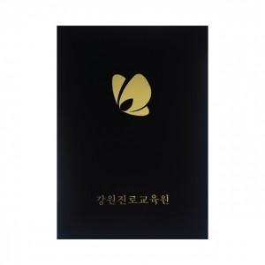

【상세/제작정보】 | 자유로운 한손 조작으로 더욱더 과감하고 자유롭게!

【인쇄/포장옵션】 | 불박, 금박, 은박 / 포장불가능

【공급단가】 | 수량 | 100~ | 300~ | 500~ | 1,000~ | 3,000~
*VAT별도 | 단가 | 2,860원 | 2,810원 | 2,750원 | 2,640원 | 2,530원

【상품 URL】 | https://www.synergygift.co.kr:443/src/goods_detail.php?gdno=6784

